상품제안서
30수 P.K.G 실켓티 긴팔 13종(긴팔티) | 상품코드: S18948

 |  |  |  |  |  | 02-713-8555 | www.synergygift.co.kr
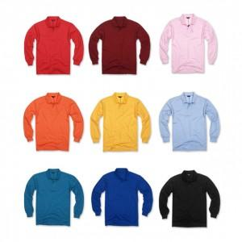

【상세/제작정보】 | 시선을 사로잡는 고급스러운 디자인!

【인쇄/포장옵션】 | 실크 / 별도문의

【공급단가】 | 수량 | 50~ | 300~ | 1,000~ | 2,000~
*VAT별도 | 단가 | 12,830원 | 12,350원 | 11,880원 | 11,400원

【상품 URL】 | https://www.synergygift.co.kr:443/src/goods_detail.php?gdno=2461

